SUPUESTO 1
SUPUESTO Nº 1
La financiera Citroën Bank ofrece las siguientes condiciones de financiación en la compra de su modelo DS 3 puertas:
Queremos saber cuál será la cuota de amortización correspondiente a la mensualidad número 50 si la financiera aplica el sistema francés de amortización.

EXPLICACIÓN
En la celda D26 introdicimos la fórmula que calcula el capital que financia al cliente la financiera Citrën Bank. El capital financiado viene dado por la diferencia entre el precio venta al público y la cantidad que se entrega como entrada inicial.
En la celda E28 introducimos la función PAGOPRIN e introducimos en el cuadro de diálogo de la función los valores de los argumentos correspondientes a la tasa (hemos dividido el tipo nominal D23, entre el número de cuotas al año: celda D25); período del que queremos saber la cuota de amortización de la operación (celda D28), número total de cuotas de la operación (celda D24) y el valor actual o cantidad a financiar (celda D26).
Según el resultado la cuota de amortización del mes 50 será de 190,20 euros del total que pagamos cada mes que son 235,91 euros según reza en el anuncio.

SOLUCIÓN

PVP DEL COCHE: | 15,630.00 €
ENTRADA INICIAL: | 3,126.00 €
TIPO DE INTERÉS NOMINAL (TIN): | 9.25%
Nº TOTAL DE CUOTAS: | 72
Nº DE CUOTAS AL AÑO: | 12
Puedes realizar distintas simulaciones cambiando los valores y el período del que quieres calcular la cuota de amortización
CAPITAL A FINANCIAR: | 12,504.00 €

CUOTA DE AMORTIZACIÓN DEL PERÍODO: | 50 | 190.20 €

SUPUESTO 2
SUPUESTO Nº 2
Bankia formalizó un préstamo con un cliente el 26 de abril de 2014 a devolver en 8 años. Las características financieras del préstamo son las siguientes:
Capital prestado: 19.142,14 euros
Número de cuotas mensuales: 96 (8 x 12)
Tipo de interés nominal: 6,25 %
Fecha del primer término Amortizativo: 2 de junio de 2014
Tenemos que calcular el importe de la cuota de amortización de capital nº 26 utilizando la función PAGOPRIN.
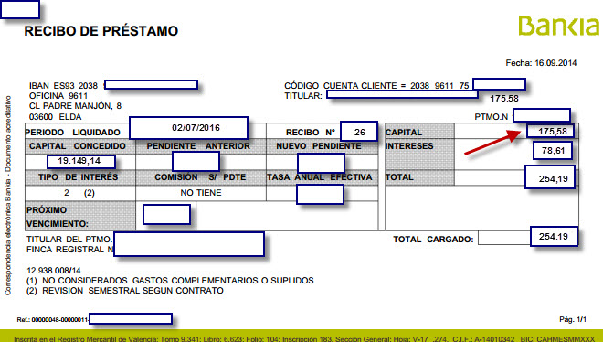

SOLUCIÓN:

EXPLICACIÓN
En la celda E23 introducimos la función PAGOPRIN e introducimos en el cuadro de diálogo de la función los valores de los argumentos correspondientes a la tasa (hemos dividido el tipo nominal D19, entre el número de cuotas al año: celda D21); período del que queremos saber la cuota de amortización de la operación (celda D23), número total de cuotas de la operación (celda D20) y el valor actual o importe del préstamo concedido (celda D18).
Según el resultado la cuota de amortización del recibo 26 será de 175,58 euros del total que pagamos cada mes que son 254,19 euros según se refleja en el correspondiente recibo bancario en la parte superior.
IMPORTE DEL PRESTAMO: | 19,142.14 €
TIPO DE INTERÉS NOMINAL (TIN): | 6.25%
Nº TOTAL DE CUOTAS: | 96
Nº DE CUOTAS AL AÑO: | 12

CUOTA DE AMORTIZACIÓN DEL PERÍODO: | 26 | 175.58 €

